楼栋表
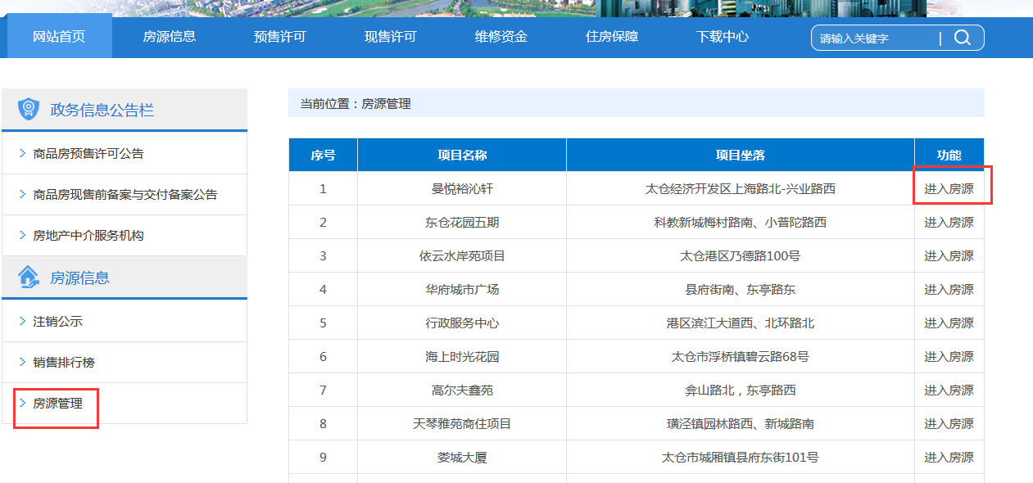
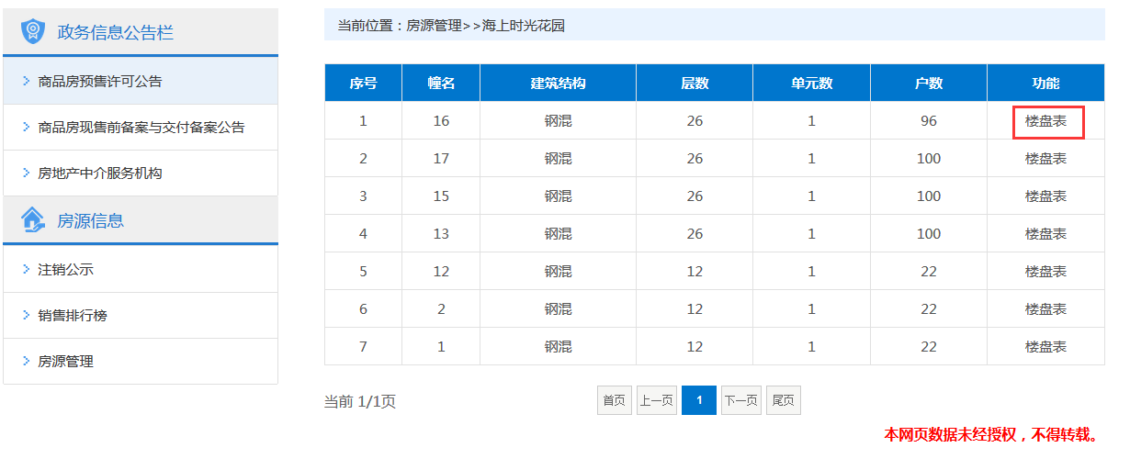
序号 | 项目名称 | 项目座落 | 幢名 | 建筑结构 | 层数 | 单元数 | 户数 | 更新时间
1 | 海上时光花园 | 太仓经济开发区上海路北-兴业路西 | 16 | 钢混 | 26 | 1 | 96

房号表
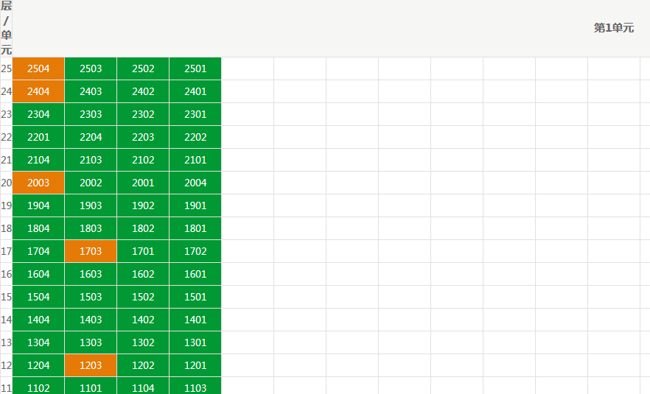
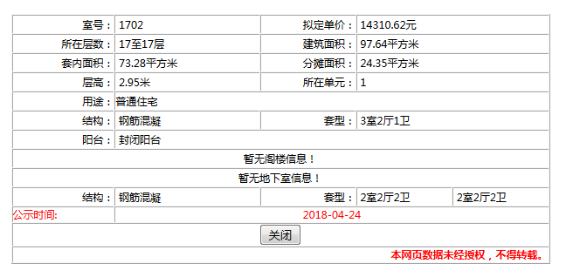
序号 | 项目名称 | 幢名 | 室号 | 室号颜色 | 所在单元 | 所在层数 | 建筑面积 | 套内面积 | 分摊面积 | 层高 | 用途 | 结构 | 阳台 | 套型 | 拟定单价 | 公示时间
1 | 海上时光花园 | 16 | 1702 | 绿色 | 1 | 17至17层 | 97.64平方米 | 73.28平方米 | 24.35平方米 | 2.95米 | 普通住宅 | 钢筋混凝 | 封闭阳台 | 3室2厅1卫 | 14310.62元 | 2018-04-24

